账号
SVN
user： |  | dingguanghui |  |  |  | 企业QQ |  |  |  | 禅道：
pwd: |  | d123456# |  |  |  |  | user： | 3001297060 |  | http://192.168.99.204/zentao/bug-browse-2-assignToMe-0.html
 |  |  |  |  |  |  | user： | 2851810174
代码和资料： |  |  |  |  |  |  | pwd: | Dgh……/dGH…… |  |  | user： | dingguanghui
 |  |  | CODE/trunk/besskyERP |  |  |  |  |  |  |  | pwd: | d123456$
http://192.168.99.182:81/svn/develop/DOC/01项目资料库 |  |  |  |  |  | oa上线： | https://oa.ser.ltd/dashboard
 |  |  |  |  |  | 宝安OA: | https://oa.ksold.ltd/dashboard
 |  |  |  |  |  |  | user： | 017509
 |  |  |  |  |  |  | pwd: | dgh@666666

 |  |  |  |  |  | ERP上线： | http://192.168.99.213:9095/pss |  |  | 海外仓系统（主做海外仓的账号，还是有部分少量发本地仓订单）
 |  |  |  |  |  | 测试 | http://192.168.99.203:8080/pss/index |  |  | http://192.168.99.143:59095/pss
 |  |  |  |  |  | 宝安： | http://10.30.1.45:9095/pss
PM→经理 |  |  |  |  |  | 宝安外网： | http://erpx.ksold.ltd:9095/pss |  |  | 海外仓系统外网地址（供销售、仓库使用）
DM→主管 |  |  |  |  |  | 手机登入 | http://erpapp.ksold.ltd:18085/user |  |  | http://hwerp.ser.ltd:59095/pss
PL→组长 |  |  |  |  |  |  | user： | it_dingguanghui |  | 自营物流系统
 |  |  |  |  |  |  | pwd: | d123456~ |  | http://116.31.91.74:39075/pss
 |  |  |  |  |  | GitHub:
 |  |  |  |  |  |  | user： | 2851810174@qq.com
 |  |  |  |  |  |  | pwd: | Dgh……
erp系统

 | user： | bessky_it |  |  |  |  | user： | 1877…….@163.com
 | pwd: | 1 |  |  |  |  | pwd: | Dgh13….
 |  |  |  |  |  | erp 3.0代码 |  | http://192.168.99.182/

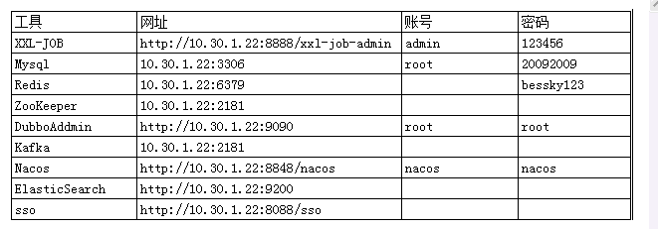
Tomcat |  |  | System.out.println(Charset.defaultCharset())
 | VM options: |  | -Dfile.encoding=utf-8 |  | 解决前端页面中文乱码
 |  |  | -Dfile.encoding=gbk |  | 解决tomcat控制台打印乱码
 |  |  | 局部设置： |  |  |  |  |  |  |  |  |  | Redis搭配字典： | 写一个前端页面传值
 |  |  |  | PrintStream ps = new PrintStream(System.out,true,"gbk"); |  |  |  |  |  |  |  |  | 后端拿值 Integer upperLimitOfBagNumber = DictionaryCacheUtils.getDictionaryIntegerValue("App.Logistics.PrintLabel.UpperLimitOfBagNumber");
 |  |  |  | ps.println("_jspService(): JSP共响应了"+serviceVar+"次请求");
 | On frame deactivation: |  |  | Update classes and resources |  | 热部署

 | java.util.logging.ConsoleHandler.encoding=GBK |  |  |  |  | Tomcat logging乱码

 | 去除路径多余字段： |  | Application context删除字段(xx_war_explored)，URL删除对应字段

 | 配置tomcat的虚拟路径， tomcat设置上传文件路径 |  |  |  |  |  |  |  | 脚本 | http://10.30.1.45:8888/xxl-job-admin
 | session生效 |  |  |  |  |  |  |  |  | name: | bessky
 |  |  |  |  |  |  |  |  |  | pwd: | Li721Zhong~

禅道
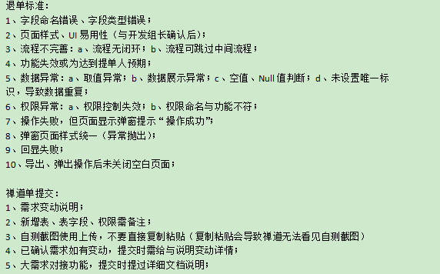

禅道需求完成确认：

图片需要上传

华磊系统文档 |  | http://www.sz56t.com:8090/pages/viewpage.action?pageId=3473454

接口customer_id生成 |  | http://121.37.29.222:8082/selectAuth.htm?username=RYDKJ&password=123456

数据库
 |  |  |  |  |  |  |  |  | information_schema.columns信息库之所有数据库信息 |  |  | distinct 不仅去重，默认升序 |  |  |  | sqlt调优 | 具体字段代替* |  | limit作为父集
 | 数据库： |  |  |  |  |  |  |  | select distinct table_schema, table_name,column_name,ordinal_position,data_type,column_comment from information_schema.columns |  |  |  |  |  |  | SELECT t.product_sku,t.parent_sku from (select product_sku,parent_sku from t_product where warehouse_id=8 limit 0,100000) t where t.product_sku="ZSY4060501B"
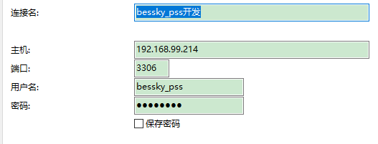
表对应的结构=数据库

20092009

 |  |  |  |  |  |  |  |  | 判断表里面所有列名有某列名：
 |  |  |  |  |  |  |  |  | select "role_id" in (select distinct column_name from information_schema.columns where table_name='t_user') x;
 | ERP从库：
 | 10.30.1.30
 | 原来177-》
 | 10.30.1.43
 | 原来242-》
 | 10.30.1.44 |  |  |  |  |  |  |  | 查找表里面所有列名哪些包含字段（模糊查询）：
 |  |  |  |  |  |  |  |  | SELECT * FROM (select distinct column_name from information_schema.columns where table_name='t_user') X WHERE X.column_name like "%id"
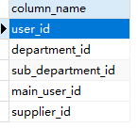
 | 页面：计件统计新
 | work_type : |  | 6 sku上架 | 14 按货配货
 | sub_department |  | 85 BGHK
SELECT * FROM t_work_hours_report w, t_user u WHERE w.report_date > '2021-03-18 00:00:00' and w.user_id = u.user_id and u.name="田文德"

 | 仓库：product_stock_chart_list.jsp
 | <app:item key="1" value="大浪仓库"></app:item>
 | <app:item key="2" value="石岩仓库"></app:item> |  |  |  |  |  |  |  | limit分页 | mysql> SELECT * FROM table LIMIT 95,-1; // 报错 |  |  | java pager传参
 | <app:item key="3" value="森海诺仓库"></app:item> |  |  |  |  |  |  |  |  | 显示十条数据 |  |  | Pager pager = new Pager();
 | <app:item key="7" value="中泰仓库"></app:item> |  |  |  |  |  |  |  |  | SELECT * FROM t_order limit 0,10 |  |  | pager.setPageSize(5);
 | <app:item key="8" value="东莞仓库"></app:item>
 | <app:item key="18" value="塘厦仓库"></app:item> |  |  |  |  |  |  |  |  |  |  |  | pagerNo=1当前页码 |  | pageSize=10;//每页显示记录数 |  | pagerNo=2当前页码 |  | pageSize=10;//每页显示记录数
 | <app:item key="21" value="开发部样品仓"></app:item> |  |  |  |  |  |  |  |  | 分页
 | <app:item key="31" value="出口退税仓"></app:item> |  |  |  |  |  |  |  |  | long start = (pager.getPageNo() - 1) * pager.getPageSize(); |  |  | start=0 |  |  |  | start=10
 | <app:item key="32" value="龙岗仓库"></app:item>
 | <app:item key="33" value="杭州仓库"></app:item> |  |  |  |  |  |  |  |  | long end = start + pager.getPageSize() - 1L; |  |  | end=9 |  |  |  | end=19
 | 42 大岭山仓库
 |  |  |  |  |  |  |  |  |  | request.addSqlDataParam("LIMIT", dial.queryFirst2Last("", (int) start, (int) end)); |  |  |  | 查询数据库前十条数据 |  |  |  | 查询数据库第二个十条数据

 | 订单状态t_order-status |  |  |  |  |  |  |  | insert into
 | 3 待合并 | 15 等待打单 |  |  |  |  |  |  |  | desc查看表字段数据结构
 |  |  |  |  |  |  |  |  |  | on duplicate key update(非主键，非唯一键字段，重复数据更新不插入）
 | uuid |  |  |  |  |  |  |  |  | 批量插入values后面增加数据
 | select sku,uuid from t_sku_trace where sku="QYY70930713L"

 | 袋号 序列号 t_deliver_logistics_package

 | <c:choose>
 | <c:when test="${tran.shippingMethod eq 'BA004'}"> |  |  |  |  | 宝安 | 瑞英达
 | 30078351
 | </c:when>
 | <c:when test="${tran.shippingMethod eq 'LG0007'}"> |  |  |  |  | 龙岗 | 恒兴宏
 | 30078355
 | </c:when>
 | </c:choose> |  |  |  | 302011 |  | 兴创

 | 缓存类： | transportationRuleFacade |  |  |  |  |  |  |  | 插入单条数据xml
 | 对应前端缓存名 |  |  |  |  |  |  |  |  | <sql datasource="dataSource" id="createOrderLock" >
 |  |  |  |  |  |  |  |  |  | <content >
E:\besskyERP\2.1\bessky-erp\bessky-erp-system\src\main\java\com\bessky\erp\system\logistics\service\impl\TransportRuleServiceImpl.java |  |  |  |  |  |  |  |  |  | <![CDATA[
 | @Override |  |  |  |  |  |  |  |  | INSERT INTO t_id (id，test)
 | public String cacheName() |  |  |  |  |  |  |  |  | VALUES (:id, :test)
 | { |  |  |  |  |  |  |  |  | ON DUPLICATE KEY UPDATE id=:id, test=:test
 | return CacheName.J2CACHE_TRANSPORT_RULE; |  |  |  | 所属类CacheName |  |  |  |  | ]]>
 | } |  |  |  |  |  |  |  |  | </content>
 | 前端代码： |  |  |  |  |  |  |  |  | </sql>
 | <td>${app:j2cache('J2CACHE_TRANSPORTATION_RULE', freight.key).maxWeight}</td> |  |  |  |  |  |  |  |  | daoImpl批量
 |  |  |  |  |  |  |  |  |  | OrderLockDBField为接口
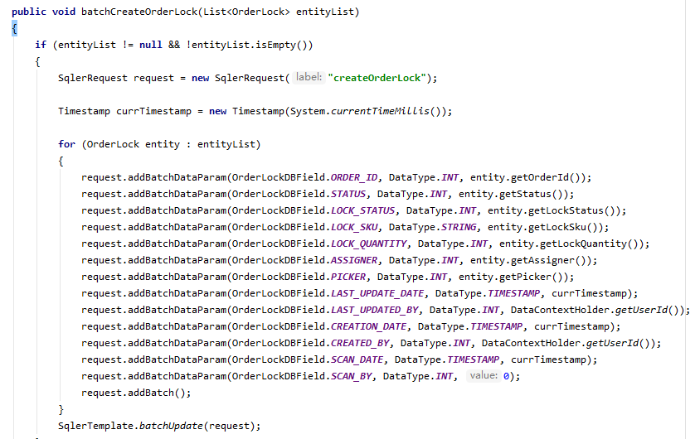

 |  |  |  |  |  |  |  |  | 增加sql语句

 |  |  |  |  |  |  |  |  |  | request.addSqlDataParam("ORDERBY", "ORDER BY picking_quantity DESC")

 |  |  |  |  |  |  |  |  | 占位符
 |  |  |  |  |  |  |  |  |  | <[AND created_by = :created_by]>
 |  |  |  |  |  |  |  |  |  | <[AND created_by IN (:created_by_list)]>

 |  |  |  |  |  |  |  |  |  | 实体类
 |  |  |  |  |  |  |  |  |  | /**
 |  |  |  |  |  |  |  |  |  | * 逗号分隔，上传人
 |  |  |  |  |  |  |  |  |  | */
 |  |  |  |  |  |  |  |  |  | private String multiCreateBy;

 |  |  |  |  |  |  |  |  |  | 前端items的key自动对应name(ps:create_by和username是同一个东西）
 |  |  |  |  |  |  |  |  |  | <app:searchitem label="上传人">
 |  |  |  |  |  |  |  |  |  | <app:select multiple="multiple" select2="true" select2allowclear="true" classes="input-medium" items="${domain.logisticsUsernameMap}"
 |  |  |  |  |  |  |  |  |  | name="query.multiCreateBy" headkey="" headvalue="">
 |  |  |  |  |  |  |  |  |  | </app:select>
 |  |  |  |  |  |  |  |  |  | </app:searchitem>

 |  |  |  |  |  |  |  |  |  | setQueryCondition逗号分割，多个查询
 |  |  |  |  |  |  |  |  |  | // 上传人,, 支持多个查询
 |  |  |  |  |  |  |  |  |  | if (StringUtils.isNotBlank(query.getMultiCreateBy()))
 |  |  |  |  |  |  |  |  |  | {
 |  |  |  |  |  |  |  |  |  | List<String> createdByList = CommonUtils.splitList(query.getMultiCreateBy(), ",");
 |  |  |  |  |  |  |  |  |  | request.addDataParam("created_by_list", DataType.STRING, createdByList);
 |  |  |  |  |  |  |  |  |  | }

 |  |  |  |  |  |  |  |  | 字段a分组，按照字段b逆序

 |  |  |  |  |  |  |  |  | <sql datasource="dataSource" id="queryLocationNumberRecordListHistorys">
 |  |  |  |  |  |  |  |  | <content>
 |  |  |  |  |  |  |  |  | <![CDATA[
 |  |  |  |  |  |  |  |  | SELECT t1.record_id, t1.sku, t1.created_by, t1.creation_date, t1.previous_number, t1.current_number, t1.location_number_record_type FROM t_location_number_record t1
 |  |  |  |  |  |  |  |  | WHERE 1 = 1
 |  |  |  |  |  |  |  |  | <[AND record_id = :record_id]>
 |  |  |  |  |  |  |  |  | <[AND sku = :sku]>
 |  |  |  |  |  |  |  |  | <[AND sku IN (:sku_list)]>
 |  |  |  |  |  |  |  |  | <[AND created_by = :created_by]> |  | 占位符，有参数传入时，t1.sku="xxx"
 |  |  |  |  |  |  |  |  | <[AND creation_date = :creation_date]>
 |  |  |  |  |  |  |  |  | <[AND previous_number = :previous_number]>
 |  |  |  |  |  |  |  |  | <[AND current_number = :current_number]>
 |  |  |  |  |  |  |  |  | <[AND location_number_record_type = :location_number_record_type]>
 |  |  |  |  |  |  |  |  | <[:LOCATION_NUMBER_RECORD]>
 |  |  |  |  |  |  |  | 大于几就是取b字段几个 | AND 5 > (SELECT COUNT(*) FROM t_location_number_record WHERE sku = t1.sku AND record_id > t1.record_id )
 |  |  |  |  |  |  |  |  | ORDER BY t1.sku,t1.record_id DESC |  |  |  | 大于号逆序
 |  |  |  |  |  |  |  |  | ]]>
 |  |  |  |  |  |  |  |  | </content>
 |  |  |  |  |  |  |  |  | </sql>

 |  |  |  |  |  |  |  | 更新数据 | UPDATE t_product SET product_feature=null where product_sku="#D161B"

 |  |  |  |  |  |  |  | 日期格式化 | DATE_FORMAT(w.report_date,'%Y-%m-%d')

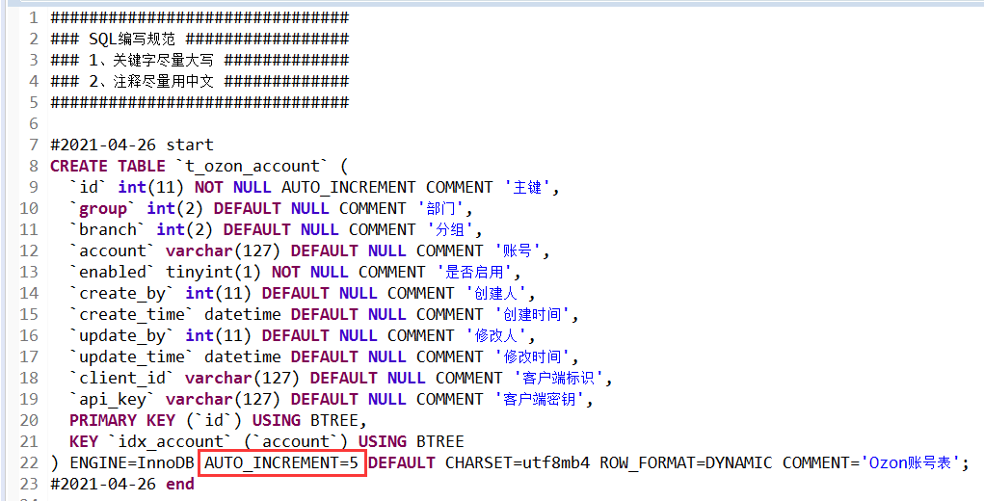

 |  |  |  |  |  |  | 建表语句最好把自增去掉，让他从1开始

项目业务
 | dubbo+spring boot |  |  |  |  |  | 订单ID | 问题描述（截图） |  | 问题解决
 |  |  |  |  |  |  | 717240493 | 申请跟踪号失败 |  | 修改订单找到街道，里面有00200，ARMEE关键字
 | jsp+tomcat
 | bessky_erp为psscontroller层，bessky_pss为数据层

提交：
 | 【修改原因】#1009482 |  |  |  |  | 1.格式化？ | 714467223 | 这单帮忙再新申请一个单号 SKU信息换下 品名：化妆刷、Makeup brush 重量：0.3kg |  | 开发环境找到对应的物流类，修改buildRequestOrder方法里面的重量 ，中文品名，英文品名，
 | 【修改内容】订单付款、退款标记导出 |  |  |  |  | 2.最新版本 |  |  |  | 查询线上订单的信息，复制到开发环境
 | 【提出人】江志超 |  |  |  |  | 3.找不同 |  |  |  | SELECT * from t_order t where order_id="690173449";
 | 【开发人】一组#丁光辉 |  |  |  |  | 4.修改后测试？ |  |  |  | SELECT * from t_order_item WHERE order_id='404-6061393-5906753_468039084';
 | 【检视人】许成志 2021.1.21 15:00 |  |  |  |  |  |  |  |  | SELECT * from t_product where product_sku='ZHI200929084OR'; | 复制粘贴为insert语句
 |  |  |  |  |  |  |  |  |  | 申请跟踪号
 |  |  |  |  |  |  | 719125280 | 麻烦申请下跟踪号 |  | 物流接口操作：申请跟踪号

项目开始： |  |  |  |  |  |  | 20210225153022300.00 | 回退到等待物流收包状态
 | 替换Tomcat地址 |  |  |  |  |  |  |  |  | 包裹都是无法回退的，只能一单一单回退扫描
 | 替换AuthorizationServiceImpl
 | 注释掉bessky_pss_web/WEB-INF/web.xml-fliter |  |  |  |  |  | 通性问题 | PDA退货扫描，多仓订单，扫退货时候，能否改成电脑一样，只报一个仓库 |  | 退件员只负责扫退货，拆包、更换二维码现在都是仓库自己完成
 |  |  |  |  |  |  | 702967767改589 | 帮忙改下渠道 |  | 改运输方式
代码生成： |  |  |  |  |  |  | 通性问题 | 跟踪号重复，无法获取面单 |  | 标记发货相当于换号处理，清空跟踪号后再申请就好了
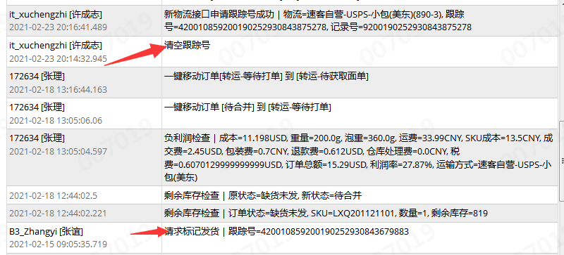
 | sqler.xml里面是数据库字段与实体类映射
 | bean里面xxApplication改成xx ,然后代码格式化

tortoise svn:
 | check out下载代码
 | 提交代码（commit）前update
 | 复制修改过的代码类粘贴到文件夹对应位置替换

 | 忽视文件
 | setting-Editor-File Types |  |  |  |  |  |  | 多仓订单移等待打单 |  | 待合并运输方式为空的移不到等待打单
 |  | Ignoren files and folders后面添加*.iml;*.idea;*.gitignore;*.sh;*.classpath;*.project;*.settings;target;logs; |  |  |  |  |  |  |  | 找销售先匹配下渠道在移单
 |  |  | *.xx 为忽视该后缀文件
 |  |  | /xx/ 过滤文件夹 |  |  |  |  | 027渠道什么都对，出库扫描显示禁止发货 725281130 （大岭山仓库） |  | 老系统以存在的订单不能发货
 |  |  | xx.java 过滤文件 |  |  |  |  |  |  | 直接把订单移到禁止发货

 |  |  |  |  |  |  |  | 采购单PO20210315193353461，skuZYK200907001A 入不了库 |  | 入库超过采购数量了
 |  |  | 注释：
 |  |  |  | /**
 |  |  |  | * wish邮线上
 |  |  |  | * |  |  |  |  |  | 一半的可以获取服务号
 |  |  |  | * @author 江志超
 |  |  |  | * @version Bessky V100R001 2018年12月28日
 |  |  |  | * @since Bessky V100R001C00
 |  |  |  | */

 |  |  | entity |  |  |  |  | 727205222 这几单物流反馈没有数据 |  | logistics xml 配置数据预报
 |  |  | public class ShiXingApiRequestEntity {
 |  |  | private String token; |  |  |  |  | Amazon不走Vova线上物流
 |  |  |  | getting&setting
 |  |  |  |  |  |  |  | 领讯物流-中美专线-液体(746C)下单的时候就预报了,不用推送

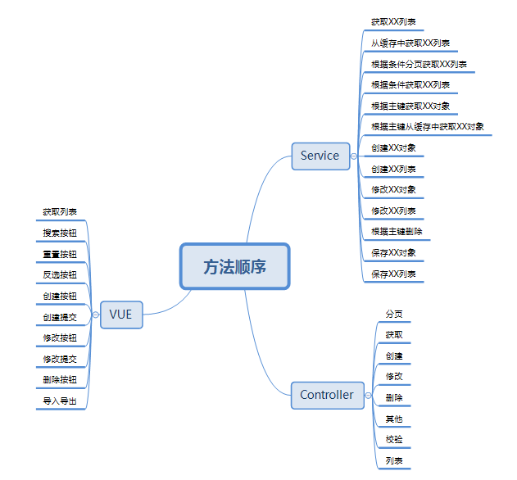
 |  |  |  |  |  |  |  | 获取服务商号失败 |  | 清空跟踪号申请跟踪号再获取服务商号

 |  |  |  |  |  |  |  | ERP订单管理的显示有问题，不管搜什么都显示几百条记录 |  | 清理缓存

 |  |  |  |  |  |  |  | One World物流-免泡专线(z01) Amazon标记发货：标记与规则不匹配 |  | 这个渠道要物流商收到包裹后，返回 9 或者 420 开头的尾程号，才能标记的

 |  |  |  |  |  |  |  | 订单业务统计账号缺失是什么原因 |  | 等下次更新就可以了，数据权限改的有问题

 |  |  |  |  |  |  |  | 跟踪号已存在，还允许获取服务商号的渠道 |  | App.Logistics.AgentMailno.ExcluedCheckPositionLogisticsTypes

 |  |  |  |  |  |  |  | 611和611w两个运输类型，服务代码一致，运费规则一致；最终运费不一致 |  | 泡重规则设置不同（页面设置）对应类：TransportationModeStableUtils

 |  |  |  |  |  |  |  | 编辑发货规则就是系统配置 运输方式设置 修改发货规则 |  | 可编辑发货平台，跟踪号前缀限制

 |  |  |  |  |  |  |  | 这两票是wish线上渠道,换跟踪号了,要用新跟踪号重新标记

 |  |  |  |  |  |  |  | 跟卖： | 亚马逊上有卖家创建了某一产品,它的销量很好,于是也想卖这个产品,于是亚马逊上就会出现同一个产品有你和其他卖家共用一个产品详情页的情况,这一情况就是跟卖。跟卖的产品需要完全相同。

 |  |  | 新系统开发流程：
 |  |  | 1、申请需求编号 |  |  |  |  | ASIN： | /a/ ASIN（Amazon standard identification number），亚马逊自己自家产品编的唯一编号，由亚马逊系统自动生成的，不需要卖家自行添加
 |  |  | 2、编写开发指导
 |  |  | 3、提交生成代码
 |  |  | 4、编写需求代码

 |  |  | 订单列表：

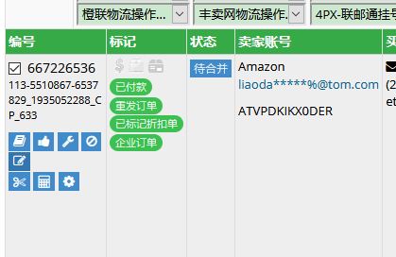

修改订单里面添加sku,其他问题可以订单管理-工具-异常修复

 |  |  | 订单操作-清除跟踪号
 |  |  | 运输方式规则看禁运国家 |  | transportation/rules
 |  |  | 运输方式下拉缓存设置 |  | 系统配置-运输方式设置
 |  |  | 基本物流设置（userId,userCode,token设置）
 |  |  | 缓存类E:\besskyERP\2.1\bessky-erp\bessky-erp-core\src\main\java\com\bessky\erp\core\common\cache\CacheName.java

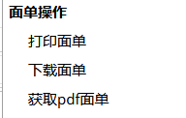

 |  |  |  |  |  | 自画
 |  |  |  |  |  | fastdfs
 |  |  |  |  |  | 渠道获取

服务器布局
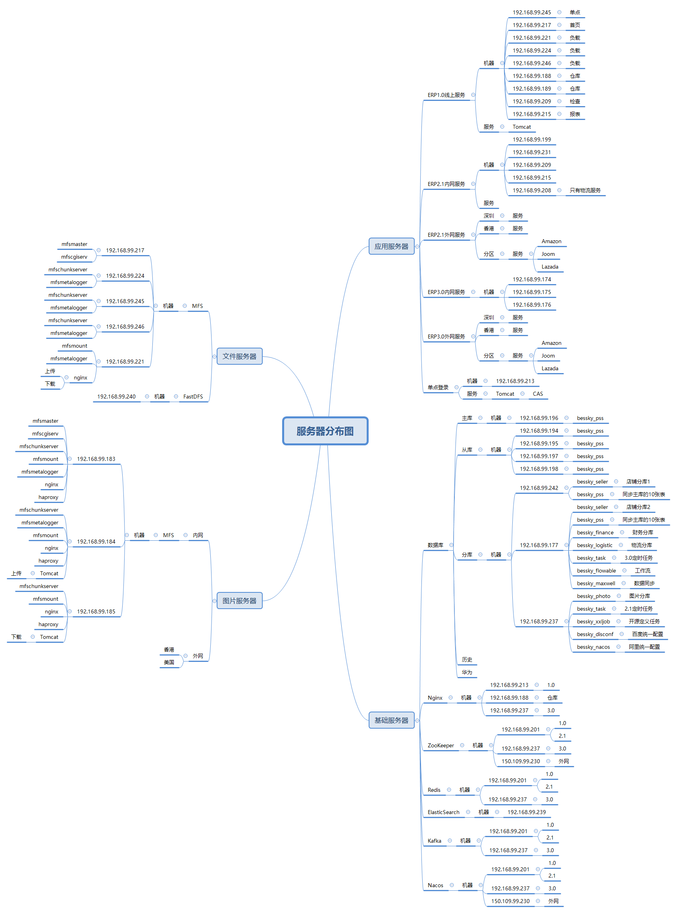

mooseFS驼鹿，分布式文件系统
数据分散，用户看到整体，64MB以上大文件

单个小文件
不支持FUSE，就不能挂载文件系统（非真实的文件系统：FAT,HFS..）
用户空间文件系统（Filesystem in Userspace）

订单智能管理平台订单管理系统根据订单状态可分为待处理、待销售处理和自定义流程；其次根据运输方式可分为平邮、快递、转运和多仓库打单，再次根据订单操作可以分为合并、拆分、标记发货、负利润检查、添加国家、添加黑名单、修改运输方式、问题反馈等操作，最后根据各部门需要导出不同格式的订单记录。

源程序量 | 77.4万 行

Java
rpc，都可以整合spring boot
区别 | Dubbo | SpringCloud
注册中心，服务发现和治理 | Redis，zk | eureka,nacos |  |  |  |  | spring
服务调用方式 | RPC | REST API
服务监控 | Dubbo-monitor | Admin |  |  |  | ssm | springMVC | JSP
熔断器 | 不完善 | NetflixHystrix
服务网关 | 无 | Netflix Zuul，gateway |  |  |  |  | Mybatis
分布式配置 | 无 | Config，nacos
服务跟踪 | 无 | Sleuth
数据流 | 无 | Stream
批量任务 | 无 | Task
信息总线 | 无 | Bus
网络消耗 | 二进制传输 | HTTP传输，带宽消耗大
公司 | 阿里巴巴 | spring

服务管理，注册 |  | Eureka | → | Nacos
负载均衡 |  | Ribbon | → | LoadBalance
熔断器 |  | Hystrix | → | Sentinel（流量哨兵）：熔断降级（服务器500：整合feign，fallback=Degradedxx.class,该类实现Feign接口，客户端页面改变）（微服务速度变慢：RT超过设置阈值，客户端页面改变），限流保护（生产）（sentinel控制台-限流规则：快速失败，预热【量大→屏蔽】，排队等待【第N个屏蔽等待一定时长】）
微服务调用 |  | RestTemplate | → | feign/openfeign
服务网关 |  | Zuul | → | gateway
分布式配置 |  | config | → | nacos

springMVC
@Resource的作用相当于@Autowired，只不过@Autowired按byType自动注入，而@Resource默认按 byName自动注入罢了

@InitBinder public void initListBinder(WebDataBinder binder) { binder.setAutoGrowCollectionLimit(1024); }
 | controller取消自动绑定（如日期String传参转化为Date），注册类型绑定器进行参数绑定
 | springmvc默认只支持256个对象映射， binder.setAutoGrowCollectionLimit(1000)设置为1000个

Ehcache 和 Redis 比较

区别 | Ehcache |  |  |  | Redis
存取速度 | Ehcache直接在jvm虚拟机中缓存，速度快，效率高 |  |  |  | Redis是通过socket访问到缓存服务，效率比ecache低
集群和分布式 | Ehcache有缓存共享方案，不过是通过RMI或者Jgroup多播方式进行广播缓存通知更新，缓存共享复杂，维护不方便；简单的共享可以，但是涉及到缓存恢复，大数据缓存，则不合适。 |  |  |  | Redis有成熟的分布式解决方案。适合大规模分布式集群部署。

操作复杂度 | Ehcache提供的接口非常简单明了，从Ehcache的搭建到运用运行仅仅需要的是你宝贵的几分钟。其实很多开发者都不知道自己用在用Ehcache，Ehcache被广泛的运用于其他的开源项目。比如：Hibernate |  |  |  | 至少需要安装服务端和客户端才能使用。操作略比Ehcache复杂一些

Person person = new Person();

栈 |  | 堆
栈的优势是，存取速度比堆要快，仅次于寄存器，栈数据可以共享 |  | new的对象没被栈引用一定时间会被垃圾回收器释放掉

8大基本数据类型int a=10 |  | new的对象
引用类型地址person@xxx |  | 对象属性person.age=10
类里面方法（），里面数据类型用完会释放

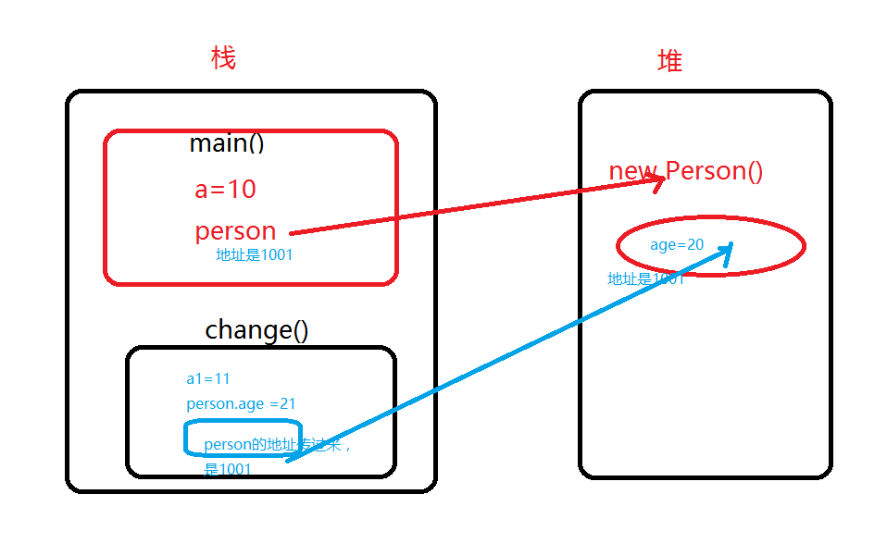

 |  |  | class Person {
 |  |  | int age;
 |  |  | }
 |  |  | public class LearnHeap {
 |  |  | public static void main(String args[]){
 |  |  | int a=10;
 |  |  | Person person = new Person();
 |  |  | person.age =20;

 |  |  | change(a,person);
 |  |  | System.out.println("a="+ a+",and person.age = "+person.age);
 |  |  | }
 |  |  | static void change(int a1, Person person){
 |  |  | a1 = 11;
 |  |  | person.age= 21;
执行完change（）方法，变量a1释放掉，堆里面age被修改为21 |  |  | System.out.println("a1="+ a1+",and age1 = "+person);
 |  |  | }
 |  |  | }

equals |  | hashCode |  | equals
判断对象内容相等 |  | hashcode只有在创建某个类的散列表的时候才有用，需要根据hashcode值确认对象在散列表中的位置

“==”地址相等 |  | HashMap，HashSet，HashTable
相等 |  | 不一定相等
不相等 |  | 必然不等
 |  | 相等 |  | 不一定相等
 |  | 不相等 |  | 不一定不相等

JavaEE
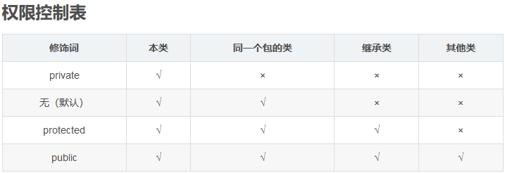

Constants
单独写一个常量类Constants用来保存固定的常量，这些常量在代码调用过程中值又容易发生改变的等等情况，此时不必在代码中修改值，直接在该类中修改即可

枚举-组织常量

在JDK1.5 之前，在Java中定义常量都是public static final TYPE a; 这样的形式。有了枚举，你可以将有关联关系的常量组织起来，使代码更加易读、安全，并且还可以使用枚举提供的方法。
POSTAL_PARCEL("1", "邮政小包分区")

Java 8流filter
list对象过滤
LocationNumberRecords= LocationNumberRecords.stream().filter(s -> s.getRecordId().contains("01"))
.collect(Collectors.toList()); |  |  | .collect(Collectors.toList()); steam转list
分组
locationNumberRecordMaps= LocationNumberRecords.stream()
.collect(Collectors.groupingBy(LocationNumberRecord::getSku));

switch-case
“==”类型，对比if判断，switch效率要高
if (a == 1) ...
else if (a == 2) ...
这样 a 要被读入寄存器两次，1 和 2 分别被读入寄存器一次

注释：
 | 比较长的for循环结束写入
 | } // end for

if 和assert区别： |  | if正常判断逻辑及处理；断言为可能出现的逻辑中断程序

@PermissionAnnotation(permission = "11102900")
@RequestMapping(value = "feature", method = {RequestMethod.GET})
public String toFeatureExcelImport(@ModelAttribute("domain") ProductFeaturesDo productFeaturesDo) |  |  |  | 前端有name后台必须有Model注解，哪怕是页面初始化，不是submit数据
{ |  |  |  | 对应 name="productFeatures"为ProductFeaturesDo属性
return "product/product_feature_import"; |  |  |  | domain形参改变需重启web
}

A.retainAll(B)

可以看到这个方法改变了集合A中的元素，保留A,B相同元素

如果集合A的大小发生了改变，返回true，即使两个集合完全没有交集，也会返回true。

如果集合A的大小没有发生改变，返回false，即使两个集合完全相同，也会返回false。

后端自定义一个传参值：
@RequestMapping(value = "{orderId}", method = { RequestMethod.GET })
public String orderEstimate(@ModelAttribute("domain") OrderEstimateDo domain, @PathVariable("orderId") Integer orderId
，@ModelAttribute("maxWeight") HashMap<Integer, Double> maxWeightMap)
maxWeightMap.put( transportationModeId,transportationRuler.getMaxWeight());
 | 前端接收：
 | <td>
 | <c:if test="${!empty maxWeightMap and !empty maxWeightMap[freight.key] }">
 | ${ maxWeightMap[freight.key] }
 | </c:if>
 | </td>

条形码不要压缩，不要style
 | <img style="margin-top: 1mm;" src="${CONTEXT_PATH}servlet/barcode128?keycode=${order.trackingNumber}&height=45&width=0">
<img src="${CONTEXT_PATH }servlet/barcode128?keycode=${order.trackingNumber }"
width="250" height="45">

快捷键
action含路径

jsp onclick/id /直接使用function（）/$()找js
js提供路径
在浏览器页面找到title中文名（或者其他中文关键词），在idea-find in path找jsp
 |  |  |  |  |  | js

 |  |  |  |  |  |  | ALL里面路径找controller位置 |  | return "jsp位置"
 | idea

 | 搜索内容快捷键： | ctrl+N

 | 生成getting： | alt+insert
 |  |  |  |  |  |  | service | serviceImpl | dao层 | dao层impl
 |  |  |  |  |  |  |  |  |  | SqlerRequest request = new SqlerRequest("updatePurchaseOrderByPrimaryKey"); |  |  | sql.xml
 | idea格式化代码快捷键: |  | Ctrl+Alt+L |  |  |  |  | 传参为空判断：如pager是否为空 |  |  | =方法名

 |  |  |  |  |  |  |  | 可调用多个Dao层 |  | 方法setQueryCondition(request, queryCondition)【query为null判断，不允许空字符，各种判断query.setxx、addSqlDataParam】
 | 查看断点： | ctrl+shift+F8 |  | 直接点Java Line Breakpoints 下面断点定位 |  |  |  |  |  | 调用sqlTemplate.query(request,new xxMapper())
 |  |  |  |  |  |  |  |  |  |  |  | mapper为对象返回形式

 | 查看所有方法被引用： | ctrl+alt+h
 | 查看方法引用 | ctrl+B/ctrl+鼠标左键
 | 查看类被引用： | 右键find Usages/ALT +F7

 | 向下复制代码： | duplicate entire lines设置为CTRL+ALT+↓

 | 代码增加// todo: | 可以在TODO-Current File快速定位

 | 类 local history | revert可以恢复类历史时间点

 | F2 | 快速定位错误

 | Ctrl + Alt +O | 消去不要的包

 | 在某类中点击上面路径就可以在项目路径中定位

 | 反撤销 | ctrl+shift+Z

 | 查找字段全局出现 | ctrl+shift+F |  | 可以标记*xml找到sql语句

 | 前端debug | f12-调试器：找jsp-class,id对应的js打断点 |  |  | f10下一个断点
 |  | 控制台》》输入代码包含元素可以搜索路径，{ }展开代码

 | code-smartFile-->Settings-->Editor-->Code Style-->Java/勾上smart tabs
 |  | 使用快捷键，ctrl+Shift+Alt+L，将会显示格式化范围

 | 自动导包 | file| Editor | General | Auto Import。勾选上 Add unambiguous imports on the fly 和 Optimize imports on the fly (for current project)

 | 查端口pid并杀死 |  | netstat -ano | findstr 8081

 |  |  | taskkill /pid 12860 /f

 | 代码没编译向下运行 |  | build>build project

 | http测试 |  | https://getman.cn/

 | Version Control |  | 可以将不需要上传的代码分类

 | Cannot access nexus in offline mode and the artifact xx has not been downloaded from it before.

 |  |  | 进入Settings-build Tools，把Work offline的勾去除即可。

 | 报红，点开方法进入，定位所在模块，maven clean install

 | 链式编程 | 1.安装lombok插件
 |  | 2.Build，Execution，Deployment-->选择Compiler-->选中Annotation Processors
 |  | 3 注释@Accessors(chain=true) @Data 删除getting，setting方法

 | 查看ip,mac地址 | ipconfig /all |  | mac即物理地址

 | find mask配置 | C:\Users\win10\.IntelliJIdea2019.2\config\options\find.xml

 | php Interpreter is not configured 解决方法 |  |  | interpreter 右边的 “……”按钮设置php.exe路径

 | 办公环境变动代码跑不起来 |  | 修改disconf.properties -disconf.conf_server_host地址

office
目录：

 | 引用-目录-自动目录

修改目录样式： |  | 引用-目录-自定义目录-修改

字间距：

 | 右键段落左对齐（可在目录标题上面统一修改）

页面宽度：
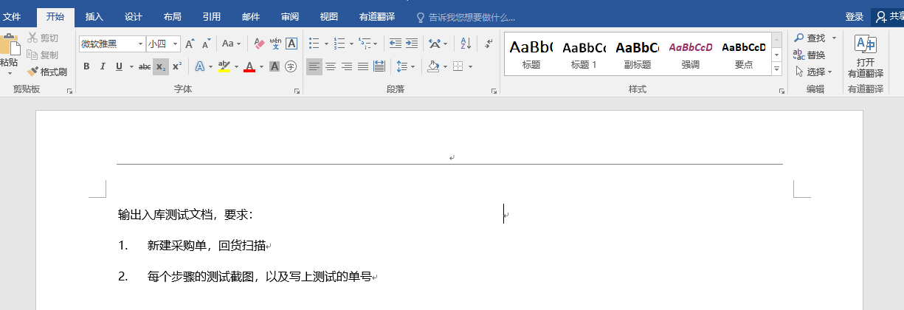
点这里！

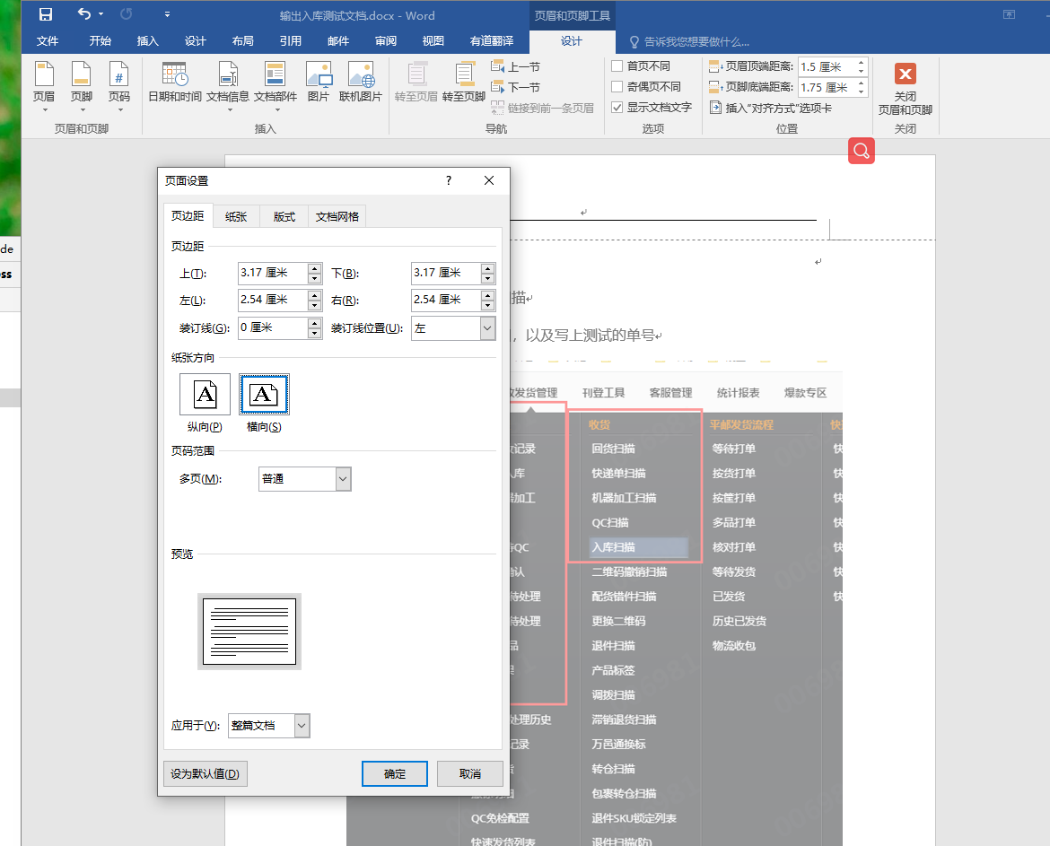
点这里！

输入代码首字母大写取消：

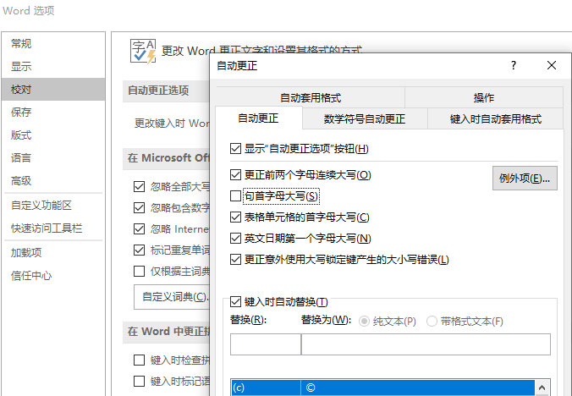

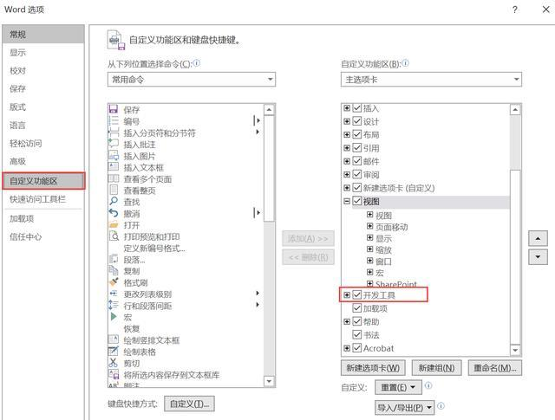
选择多个图片

 |  | Sub 图片边框

 |  | Dim tupian As InlineShape

 |  | Application.ScreenUpdating = True

 |  | For Each tupian In ActiveDocument.InlineShapes

 |  | With tupian.Borders

 |  | .OutsideLineStyle = wdLineStyleSingle

 |  | .OutsideColorIndex = wdGray25

 |  | .OutsideLineWidth = wdLineWidth150pt

 |  | End With

 |  | Next

 |  | Application.ScreenUpdating = False

 |  | End Sub
word去掉回车符
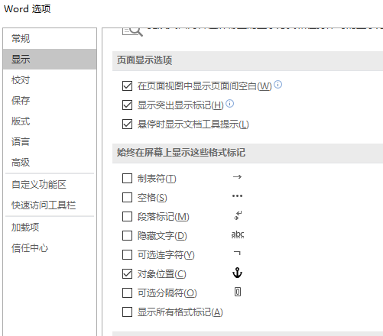

取消自动换行编号
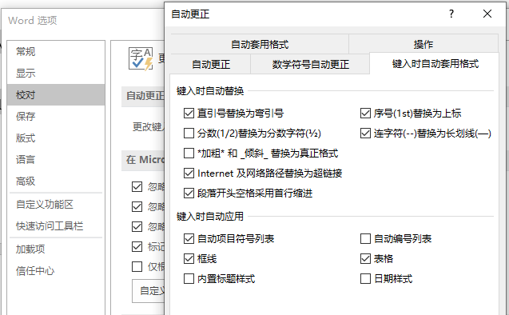

输入法打出ico图标 |  |  | 要简写，如bs,会显示扳手

谷歌如何安装扩展程序 |  |  | 直接点击crx/下载的crx改后缀为zip,拖到更多工具-扩展程序
 |  |  | 谷歌翻译：右键翻译成中文
 |  |  | Enable Copy启动可以右键复制越过警告

